DICCIONARIO ROLES
Equipo desarrollador
 | DICCIONARIO EDT
 | ROL ACTOR | DESCRIPCION
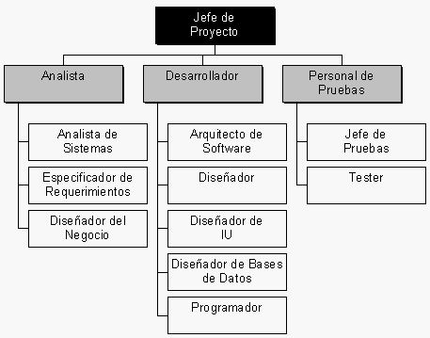 | Líder de proyecto | Realiza la planificación del proyecto Participa en la definición de las condiciones de aceptación de los productos resultantes del proyecto. Evalúa productos, servicios y proveedores Negocia técnicamente y selecciona el producto / proveedor Identifica y gestiona los riesgos del proyecto. Organiza, controla y dirige el proyecto Controla el desempeño del proveedor Informa el estado de avance del proyecto. Detecta desvíos y toma acciones correctivas y/ó preventivas.
 | Analista programador | Realiza la codificación y testeo unitario del producto de software de acuerdo al diseño recibido.
 | Analista de la base de datos | Monitorea las diferentes bases de datos implementadas. Analiza las adaptaciones o incorporaciones en temas de base de datos. Responsable de la implementación de nuevas bases de datos o mejoras a las existentes
 | Analista quality assurance | Participa en la elaboración del Plan de Calidad del proyecto. Brinda soporte en la generación de los documentos entregables en cada etapa del proyecto. Realizar las tareas de Control de Calidad en todos los productos determinados en el Plan de Calidad del proyecto. Realiza el seguimiento del Plan de Calidad del Proyecto.
 | Diseñador Gráfico | Diseñador de interfaces que aseguren un nivel alto de usabilidad y a su vez cumplan con los requerimientos, trabajo muy cercano con el encargado de QA.

